Накладная-№3
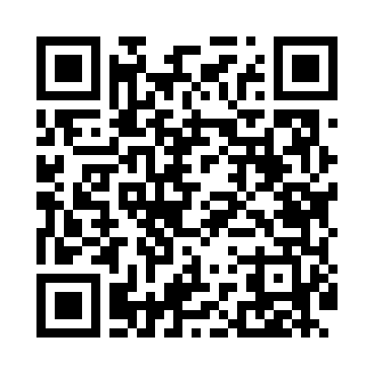
Номер товарно-транспортной накладной: |  |  | Торговый представитель: Amriyev Muhammad
Поставщик: Toshkent falcon fly 2 |  |  | Телефон торгового представителя: +998972880505
Дата отгрузки: 15.11.2025 |  |  | Контрагент: """" Klient
Дата консигнации: |  |  | Адрес:
Доставщик: |  |  | Телефон:
Телефон доставщика:
Время заказа: 15.11.2025 11:26:15
№ | Штрих-код | Название товаров (работ,услуг) | Количество | Количество в кейсе | Цена | Сумма
 |  |  | 16 |  |  | 50
1 | 6988321602643 | Друшлаг металлическая 28.5cm DB-3-129 | 4 | 4 шт. | 3.30 | 13.20
2 | 6988321602650 | Друшлаг металлическая 25.5cm DB-3-130 | 4 | 4 шт. | 2.90 | 11.60
3 | 6988321602612 | Друшлаг металлическая 32cm DB-3-126 | 4 | 4 шт. | 3.40 | 13.60
4 | 6988321602629 | Друшлаг металлическая 29cm DB-3-127 | 4 | 4 шт. | 2.90 | 11.60
Итого: 50$|->UZS: 625,000.00

